versions
Версия | Фичи | Год | Файлов изменено | Добавлено строк | Удалено строк
4.0.0 | Zend Engine | 2000 | 0 | 0 | 0
4.1.0 | Производительность, улучшена подд. Windows | 2001 | 1632 | 243164 | 92904
4.2.0 | Суперглобальные переменные | 2002 | 1012 | 77157 | 58005
4.3.0 | CLI, Streams API | 2002 | 1697 | 239512 | 58025
Добавлено строк с предыдущей версии
4.4.0 | Maintenance release | 2005 | 1579 | 137504 | 83206
5.0.0 | Zend Engine 2, ООП, SimpleXML, SOAP, MySQLi, SQLite | 2004 | 2935 | 330858 | 195601
5.1.0 | Переписана обработка дат, производительность | 2005 | 2819 | 371821 | 127067
5.2.0 | Улучшена работа с памятью, JSON, ZIP, обработка загруженных файлов | 2006 | 2646 | 176671 | 90964
5.3.0 | Неймспейсы, LSB, замыкания, goto | 2009 | 11246 | 1353483 | 276539
5.4.0 | Трейты, [], встроенный сервер | 2012 | 5516 | 357775 | 196437
5.5.0 | Генераторы, finally, ::class, OPcache | 2013 | 4151 | 263139 | 134014
5.6.0 | Оператор ..., распаковка массивов, импорт функций | 2014 | 2912 | 307131 | 191174
7.0.0 | Zend Engine 3, скалярные и возвр. типы, ??, <=>, анонимные классы | 2015 | 5979 | 411089 | 302553
Удалено строк с предыдущей версии
7.1.0 | Nullable типы, видимость констант, void, iterable | 2016 | 3323 | 1247296 | 105984
7.2.0 | Тип object, Sodium | 2017 | 4023 | 390487 | 179431
7.3.0 | Гибкий heredoc, конечная запятая в вызовах, улучшен GC | 2018 | 13147 | 296295 | 332640
7.4.0 | Типизация свойств, стрелочные ф-ции, ??=, preloading, FFI | 2019 | 8465 | 252148 | 703341
8.0.0 | Named аргументы, #[Attribute], promoted св-ва, |-типы, match, JIT | 2020 | 14342 | 492803 | 418648
8.1.0 | Enum, Fiber, (...), &-типы, never, readonly, new в инициализаторах | 2021 | 10920 | 615222 | 235322
8.2.0 | #[SensitiveParameter], null, false типы, readonly классы | 2022 | 3221 | 160628 | 83346
8.3.0 | Типы констант классов, #[Override], глубокое клонирование readonly | 2023 | 3923 | 296794 | 158391

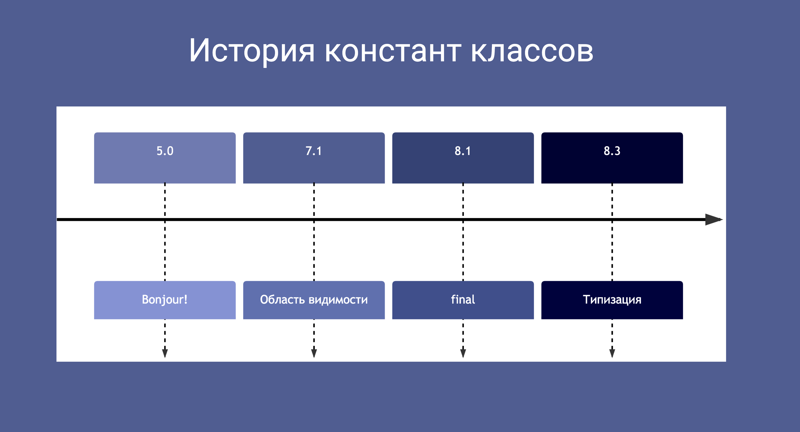

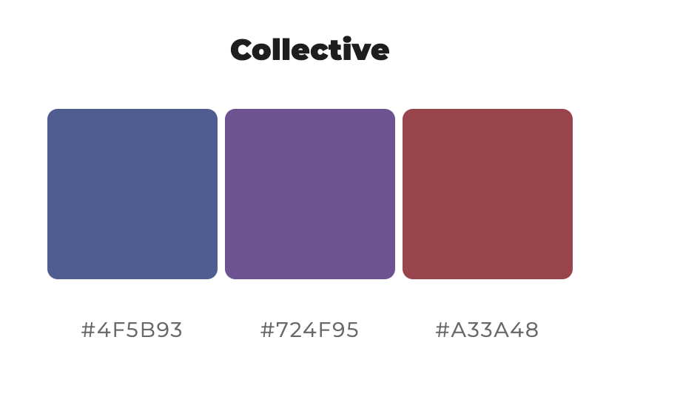

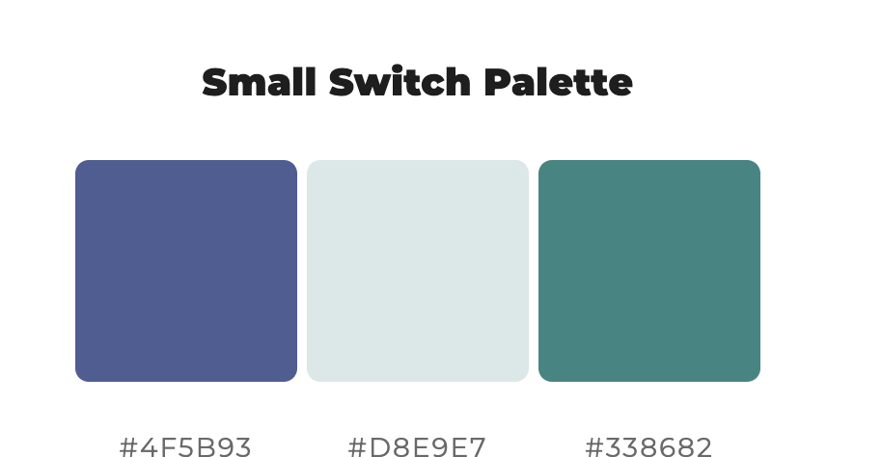

Файлов изменено с предыдущей версии

